정산내역
외근 정산내역서

<작성 가이드>
1. 양식을 임의로 변경/삭제하지 마십시오.
2. 회색 셀(12행, E열 16~18행)의 수식을 임의로 수정하지 마십시오.
3. 외화선급금이 없는 경우 : 3번 미작성
4. 개인 사용 내역이 없는 경우 : 4번 미작성
5. 개인 카드·현금을 사용한 경우 : 4번 작성
1) 개인 카드·현금의 사용이 가능한 경우
-. 법인 카드의 오류로 인해 일시적 사용 인정
-. 법인 카드의 분실로 인해 사용이 불가한 경우
-. 법인 카드를 보유한 출장자와 일정이 다른 경우 (단, 선급금을 받은 경우 불인정)
-. 선급금을 전액 소진하였는데, 현금 사용만 가능한 경우 개인 현금 인정
2) 단, 위 경우에도 증빙 (실물 영수증)이 없다면, 불인정함.
3) 이 외 사유는 증빙이 있더라도 모두 불인정하며, '세부내역'시트 H열에 반드시 사유 기입
1. 외근개요
외근 목적
외근 일자
복명자
외근지

2. 일반 사용 내역 |  |  |  |  | (단위 : 원)
교통비 | 숙박비 | 식비 | 기타경비 | 업무추진비 | 활동비

3. 선급금 사용 내역 (해당 시) |  |  |  |  | (단위 : 표 참조)
구분(화폐단위) | 선급금 | 사용금액 | 잔액 | 비고

4. 개인 카드·현금 사용 내역 (해당 시) |  |  |  |  | (단위 : 원)
번호 | 정산자 | 정산금 | * 개인 카드/현금은 예외적으로만 사용함. 사유, 증빙이 명확하지 않을 경우 불인정함. * 환율을 반영하여, 개인별 총 합계만 작성 * 정산자가 추가 될 경우, 행을 추가함.

(가이드)영수증
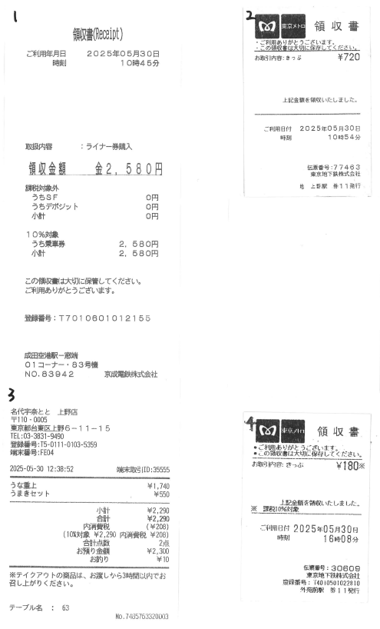
<영수증 가이드>
1. 법인 현금+카드 / 개인 현금+카드 모든 영수증은 필수 입니다.
2. 영수증의 원본 훼손을 엄격히 금지 합니다. → 탈부착하여 정산 필요합니다. 원본이 훼손되지 않도록 유의 바랍니다.
1) 영수증 원본에는 번호, 형광펜, 각종 기입 등 금지
2) 이면지에 영수증 부착 후, 이면지에 증빙 번호를 기입해주십시오.
-. (그림) 올바른 예시 : 1,3번 / 잘못된 예시 : 2,4번
3) 영수증은 정중앙에만 접착제를 도포하여 부착해주시기 바랍니다.
3. 영수증 원본은 경영지원팀에 제출하여주시기 바랍니다.

